Отчет
 | План-факт анализ Бюджета доходов и расходов (БДР) |  |  |  |  |  |  |  |  |  |  | х 1000 ₽

 | Сравнение статей бюджета

 |  |  | на единицу |  | на объем |  |  |  |  | отклонения
 |  |  | план | факт | план | факт |  |  |  | + / – | %% | оценка
 |  | объем (штук) | 1.0 | 1.0 | 4,120 | 4,500 |  |  |  | +380 | 9% | 0
 |  | выручка | 5.6 | 4.8 | 23,072 | 21,600 |  |  |  | -1,472 | -6% | -0
 |  | переменные расходы | 3.0 | 3.2 | 12,360 | 14,400 |  |  |  | +2,040 | 17% | 0
 |  | постоянные расходы | - | - | 5,000 | 3,000 |  |  |  | -2,000 | -40% | -0
 |  | прибыль | - | - | 5,712 | 4,200 |  |  |  | -1,512 | -26% | -0

 | Точка безубыточности |  |  |  |  | Факторный анализ выполнения плана по прибыли
 | 9,000 | 21600
 | 14,072 | 0
 | 928 | 26400
 | 24,000

 |  | безубыточная выручка |  | 9,000
 |  | запас прочности |  | 12,600
 |  | план продаж |  | 23,072

 | Салостей Станислав | +7-952-949-1797 | SalosteySV@gmail.com | www.vk.com/finalytics

 |  | Вводить данные здесь! | план | факт
 |  | объем (штук) | 4,120 | 4,500
 |  | цена | 5.6 | 4.8
 |  | переменные расходы на единицу | 3.0 | 3.2
 |  | постоянные расходы, общая сумма | 5,000 | 3,000
 |  | Название отчета | План-факт анализ Бюджета доходов и расходов (БДР)
 |  | Размерность | х 1000 ₽
 |  | Исполнитель | Салостей Станислав | +7-952-949-1797 | SalosteySV@gmail.com | www.vk.com/finalytics

Вспомогательные расчетные таблицы (здесь ничего не менять)

 |  |  |  |  |  | - | + | объем | цена | avc | fc | прибыль |  | отклонения
 |  | плановая прибыль |  |  | 0 |  | 5,712 | 4,120 | 5.6 | 3.0 | 5,000 | 5,712
 |  | объем |  |  | 5,712 |  | 988 | 4,500 | 5.6 | 3.0 | 5,000 | 6,700 |  | 988 | ↑17%
 |  | цена |  |  | 3,100 | -3,600 |  | 4,500 | 4.8 | 3.0 | 5,000 | 3,100 |  | -3600 | ↓63%
 |  | перем расх |  |  | 2,200 | -900 |  | 4,500 | 4.8 | 3.2 | 5,000 | 2,200 |  | -900 | ↓16%
 |  | пост расх |  |  | 2,200 |  | 2,000 | 4,500 | 4.8 | 3.2 | 3,000 | 4,200 |  | 2000 | ↑35%
 |  | фактическая прибыль |  |  | 0 |  | 4,200 | 4,500 | 4.8 | 3.2 | 3,000 | 4,200 |  | 0 | 74%

 |  |  |  |  | база | 0 | 1 | фон1
 |  | плановая прибыль 100% |  |  | 5,712 | #N/A | #N/A | #N/A |  | точка безубыт | 9,000 | 21,600 | факт |  | факт 21 600
 | факторы, влияющие на прибыль (% от плана) | объем +988 ↑17% |  |  | #N/A | 5,712 | 6,700 | 100% |  | нейтраль | 14,072 | 0 | стрелка
 |  | цена -3 600 ↓63% |  |  | #N/A | 6,700 | 3,100 | 100% |  | план продаж | 928 | 26,400 | пусто 2
 |  | перем расх -900 ↓16% |  |  | #N/A | 3,100 | 2,200 | 100% |  | пусто | 24,000
 |  | пост расх +2 000 ↑35% |  |  | #N/A | 2,200 | 4,200 | 100%
 |  | фактическая прибыль 74% |  |  | 4,200 | #N/A | #N/A | #N/A |  | максимум | 24,000 | 12,000

Об авторе
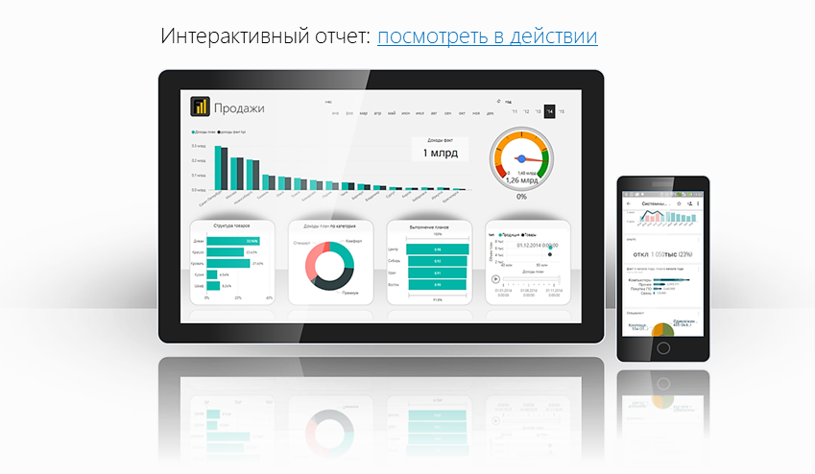

Файл подготовлен руководителем
Консультационной группы Finalytics.PRO
Салостей Станиславом

Finalytics.PRO занимается созданием интерактивных
аналитических отчетов для финансистов и
руководителей на платформе Power BI.
Преимущество таких отчетов:
наглядность, доступность, всегда онлайн.

Мы таже проводим корпоративное обучение
работе с Excel и Power BI.

Современные инструменты работы с большими объемами данных для финансистов
По всем вопросам обращайтесь:
+7 913 388 7176 | www.finalytics.pro
SalosteySV@finalytics.pro | www.vk.com/finalytics

